Sheet1 (2)
Задача 1 | α= | 0.05 |  |  |  |  |  |  |  |  | n | x-mean | s2 | f
Контроль А | 5 | 6 | 7 | 7 | 8 | 8 | 8 | 9 | 12 |  | 9 | 7.7777777778 | 3.9444444444 | 8
Лекарство В | 7 | 8 | 8 | 8 | 9 | 9 | 12 | 13 | 14 | 17 | 10 | 10.5 | 10.944444444 | 9
F-расч= | 2.7746478873 | F-табл= | 4.357233065 | Объединенная дисперсия | 7.6503267974
t-расч= | 2.1420422642 | t-табл= | 2.1098155778 |  |  |  |  |  |  |  |  |  | f | 56.885068024
 |  |  |  |  |  |  |  |  |  |  | 17 |  | fокругл= | 57

Двухвыборочный F-тест для дисперсии
 |  |  |  |  | Двухвыборочный t-тест с одинаковыми дисперсиями
 | Контроль А | Лекарство В
Среднее | 7.7777777778 | 10.5 |  |  |  | Контроль А | Лекарство В
Дисперсия | 3.9444444444 | 10.944444444 |  |  | Среднее | 7.7777777778 | 10.5
Наблюдения | 9 | 10 |  |  | Дисперсия | 3.9444444444 | 10.944444444 |  |  | были разные дисперсии хотя они являются однородными( по критерию фишера, если Fрасч < Fтабл - дисперсии однородны)
df | 8 | 9 |  |  | Наблюдения | 9 | 10
F | 0.36040609137 |  | 2.7746478873 | 4.357233065 | Объединенная дисперсия | 7.6503267974
P(F<=f) одностороннее | 0.082754017155 |  |  |  | Гипотетическая разность средних | 0
F критическое одностороннее | 0.22950344521 |  |  |  | df | 17
 |  |  |  |  | t-статистика | -2.1420422642
 |  |  |  |  | P(T<=t) одностороннее | 0.023481795361
 |  |  |  |  | t критическое одностороннее | 1.7396067261
 |  |  |  |  | P(T<=t) двухстороннее | 0.046963590722
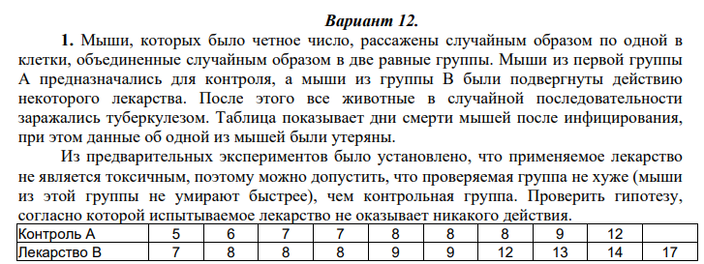
 |  |  |  |  | t критическое двухстороннее | 2.1098155778

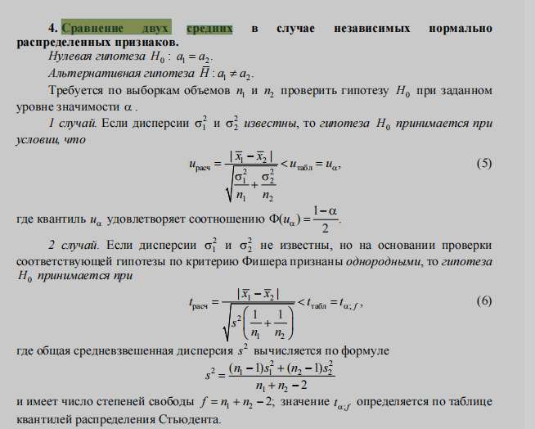

5. Сравнение нескольких средних в случае независимых нормально распределенных признаков

Sheet1
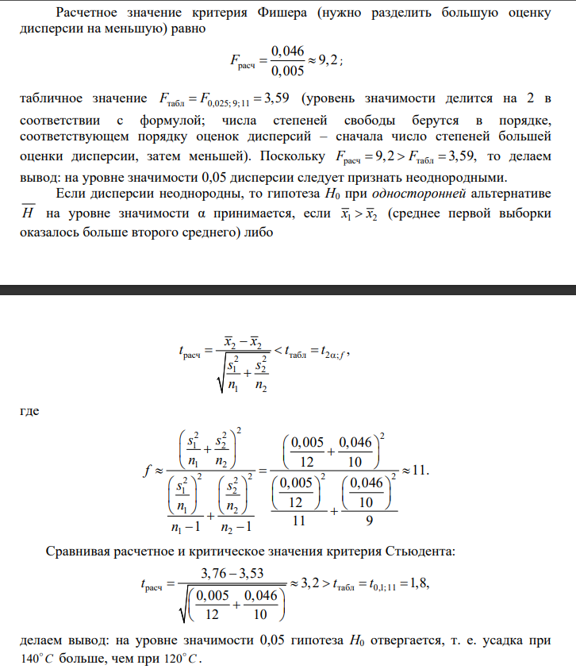
Задача 1 | α= | 0.05 |  |  |  |  |  |  |  |  | n | x-mean | s2 | f
Контроль А | 5 | 6 | 7 | 7 | 8 | 8 | 8 | 9 | 12 |  | 9 | 7.7777777778 | 3.9444444444 | 8
Лекарство В | 7 | 8 | 8 | 8 | 9 | 9 | 12 | 13 | 14 | 17 | 10 | 10.5 | 10.944444444 | 9
F-расч= | 2.7746478873 | F-табл= | 4.357233065
t-расч= | 2.198835411 | t-табл= | 2.0024654593 |  |  |  |  |  |  |  |  |  | f | 56.885068024
 |  |  |  |  |  |  |  |  |  |  |  |  | fокругл= | 57
 |  |  |  |  | Двухвыборочный t-тест с различными дисперсиями
Двухвыборочный F-тест для дисперсии
 |  |  |  |  |  | Контроль А | Лекарство В
 | Контроль А | Лекарство В |  |  | Среднее | 7.7777777778 | 10.5
Среднее | 7.7777777778 | 10.5 |  |  | Дисперсия | 3.9444444444 | 10.944444444
Дисперсия | 3.9444444444 | 10.944444444 |  |  | Наблюдения | 9 | 10
Наблюдения | 9 | 10 |  |  | Гипотетическая разность средних | 0
df | 8 | 9 |  |  | df | 15
F | 0.36040609137 |  | F-расч= | 2.7746478873 | t-статистика | -2.198835411
P(F<=f) одностороннее | 0.082754017155 |  |  |  | P(T<=t) одностороннее | 0.021996618525
F критическое одностороннее | 0.22950344521 |  | F-табл= | 4.357233065 | t критическое одностороннее | 1.7530503557
 |  |  |  |  | P(T<=t) двухстороннее | 0.04399323705
 |  |  |  |  | t критическое двухстороннее | 2.1314495456

 |  | обратные к F и F критическое одностороннее
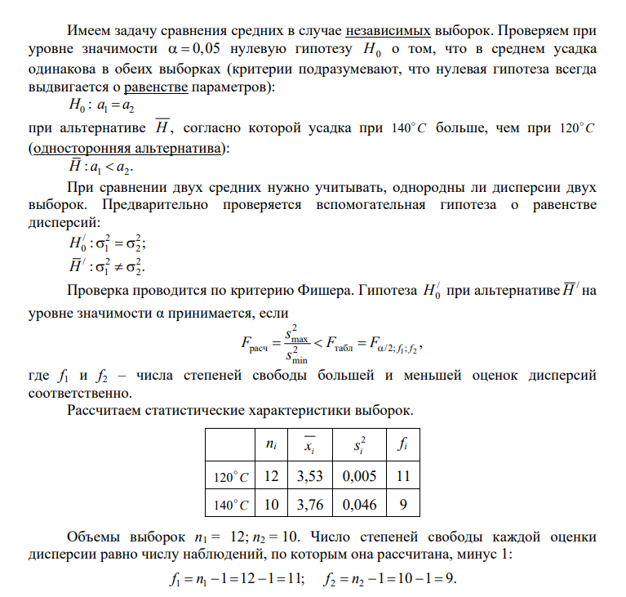

5. Сравнение нескольких средних в случае независимых нормально распределенных признаков

Лист1
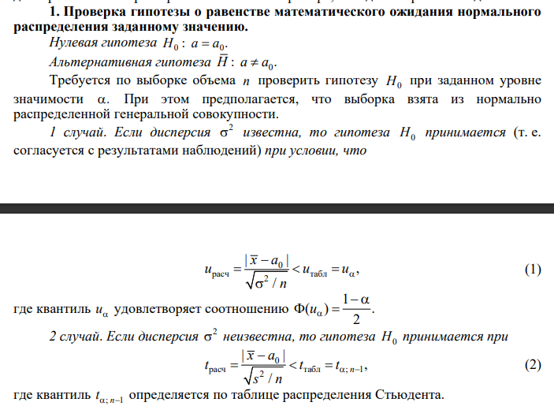
Задача 2 |  | 90.018 |  | 0.05
90.01 | 90.01 | 90.012 | 90.02 | 90.02 | 90.01 | 90 | 90.012 | 90.022 | 90.023

tрасч= | 1.7962426128 |  |  | n | x-mean | s2 | f
tтабл= | 2.2621571628 |  |  | 10 | 90.0139 | 0.0000521 | 9

гипотеза принимается

 | 1. Проверка гипотезы о равенстве математического ожидания нормального распределения заданному значению

Лист2
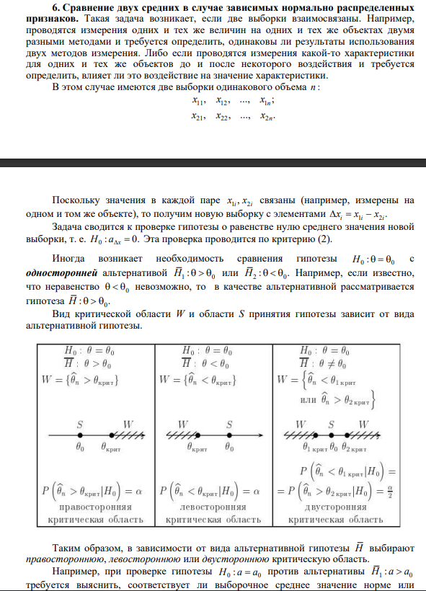
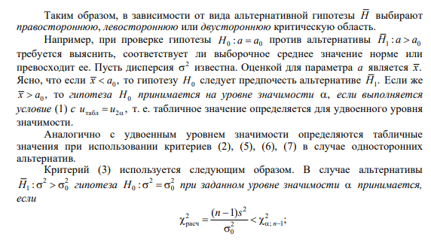
№ измерений | 1 | 2 | 3 | 4 | 5 | 6 | 7 | 8 | 9 | 10 | α= | 0.05
Микрометр 1 | 289 | 291 | 293 | 283 | 291 | 278 | 292 | 284 | 294 | 277
Микрометр 2 | 289 | 288 | 280 | 279 | 269 | 279 | 290 | 275 | 270 | 284
delta x_i | 0 | 3 | 13 | 4 | 22 | -1 | 2 | 9 | 24 | -7
n= | 10 | x-mean= | 6.9 | s2= | 101.43333333 | f= | 9
tрасч= | 2.1665002422 | t-табл= | 2.2621571628

Парный двухвыборочный t-тест для средних

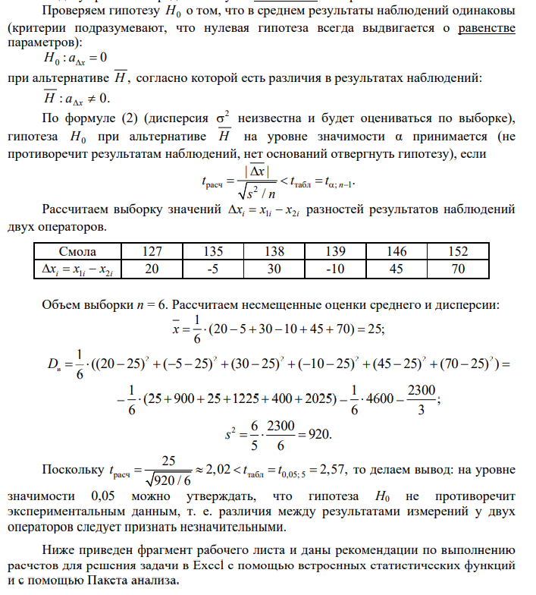
 | Микрометр 1 | Микрометр 2
Среднее | 287.2 | 280.3
Дисперсия | 39.066666667 | 56.455555556
Наблюдения | 10 | 10
Корреляция Пирсона | -0.062933604421
Гипотетическая разность средних | 0
df | 9
t-статистика | 2.1665002422
P(T<=t) одностороннее | 0.029222820195
t критическое одностороннее | 1.8331129327
P(T<=t) двухстороннее | 0.05844564039
t критическое двухстороннее | 2.2621571628

6. Сравнение двух средних в случае зависимых нормально распределенных признаков

